상품제안서
앙셀드보르 H신사각찬기 5P | 상품코드: S38920

 |  |  |  |  |  |  | 02-713-8555 | www.synergygift.co.kr
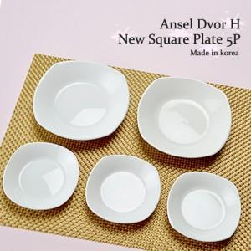

【상세/제작정보】 | 앙셀드보르 H신사각찬기5P 신 사각찬기 (소)-3p 가로 : 10.1cm 세로 : 10.1cm 대각선 지름 : 11cm 신 사각찬기 (대)-2p 가로 : 14.2cm 세로 : 14.2cm 대각선 지름 : 15.3cm (사이즈는 재는 위치와 방법에 따라 약간의 오차가 있을 수 있습니다.)

【인쇄/포장옵션】 | 라벨스티커 / 손잡이케이스

【공급단가】 | 수량 | 50~ | 100~ | 300~ | 500~ | 1,000~
*VAT별도 | 단가 | 13,000원 | 12,800원 | 12,500원 | 12,000원 | 11,500원

【상품 URL】 | https://www.synergygift.co.kr:443/src/goods_detail.php?gdno=38920

